使用方法
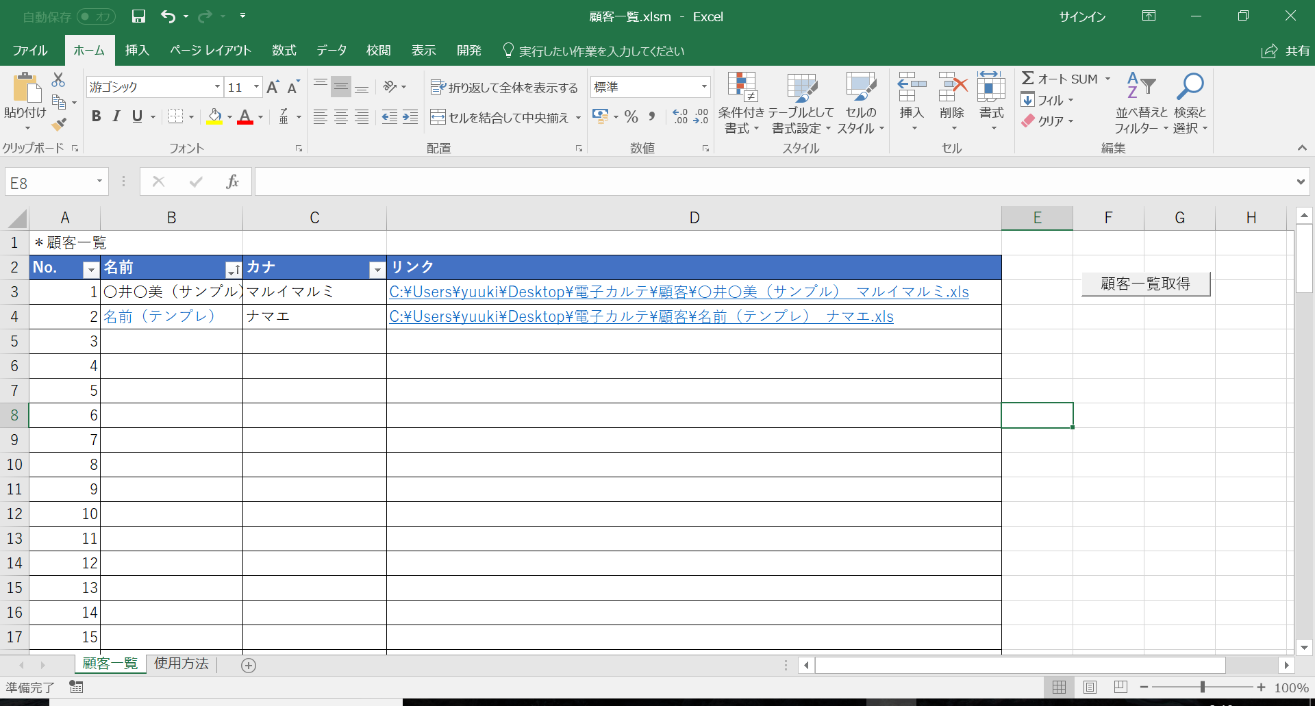
＊使用方法
# 概要
## 説明
当資料では、エクセル版電子カルテの使用法についての説明を記載する

## 推奨環境
OS： | Windows10
Office: | Microsoft Office 365 ProPlus バージョン1711
 | Excel

# 使用方法
1 | \電子カルテ\顧客\ フォルダ内の「名前（テンプレ）_ナマエ.xls」をコピー＆編集
 | ここでは、「〇井〇美（サンプル）_マルイマルミ.xls」とファイル名を編集したとして説明する
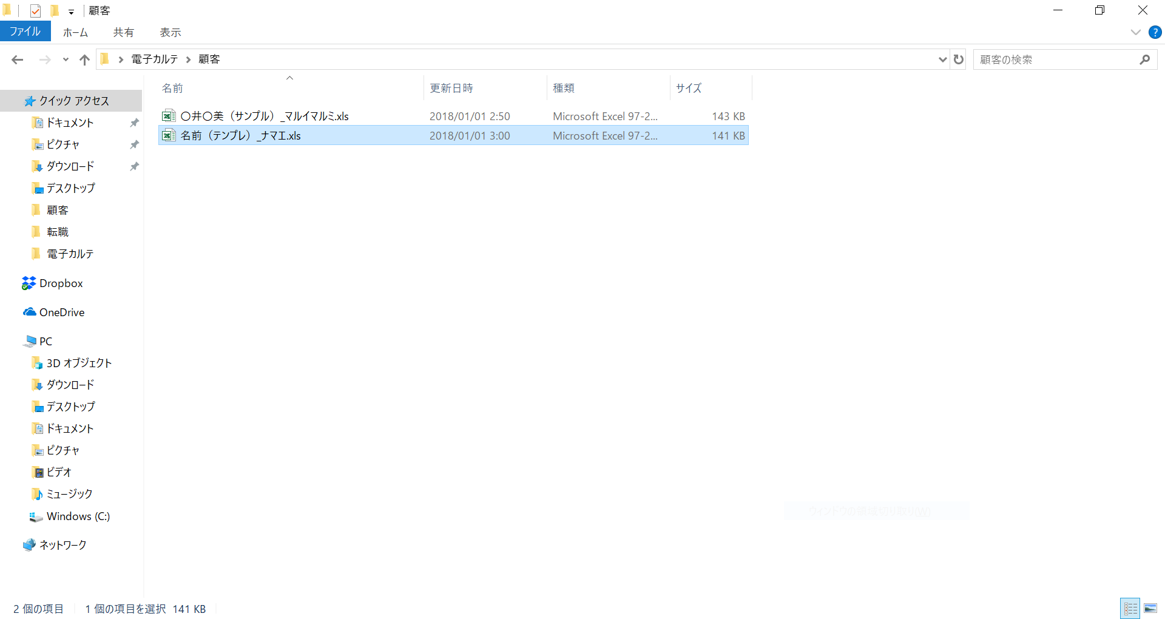

2 | 必要な項目を埋めて、情報を編集する
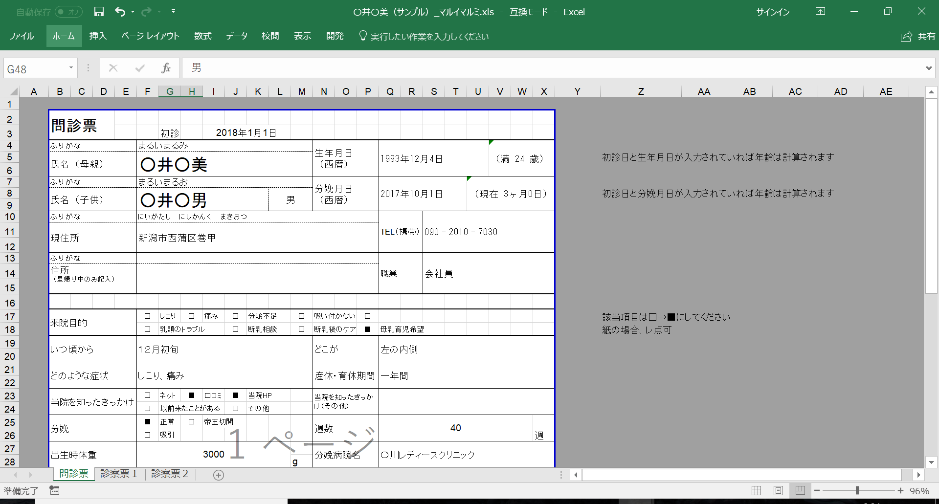

3 | 診察票が足りなくなったら、シートの追加をする
 | シートを右クリック→移動またはコピー→コピーを作成するにチェックを入れ、診察票２を選択してOK
 | 診察票２ (2)というシートができるので、シート名を「診察票３」に編集

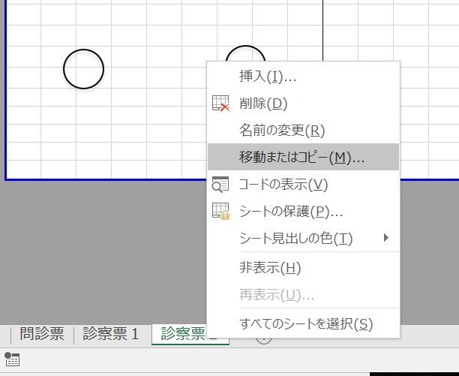

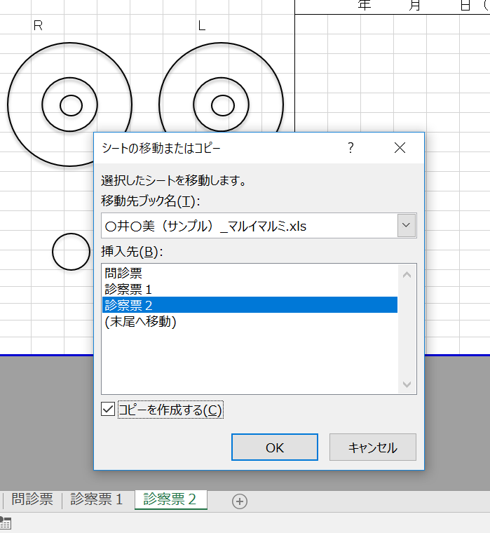

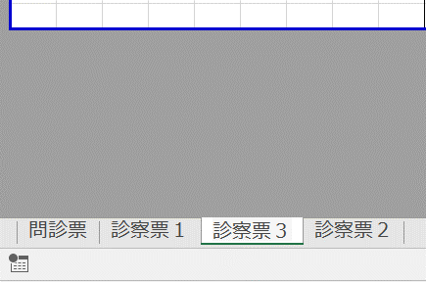

3 | 顧客情報は「顧客一覧.xlsm」から検索、選択することができる
3-1 | 顧客情報の更新
 | F3 G3にある「顧客一覧更新」ボタンから情報を更新することができる

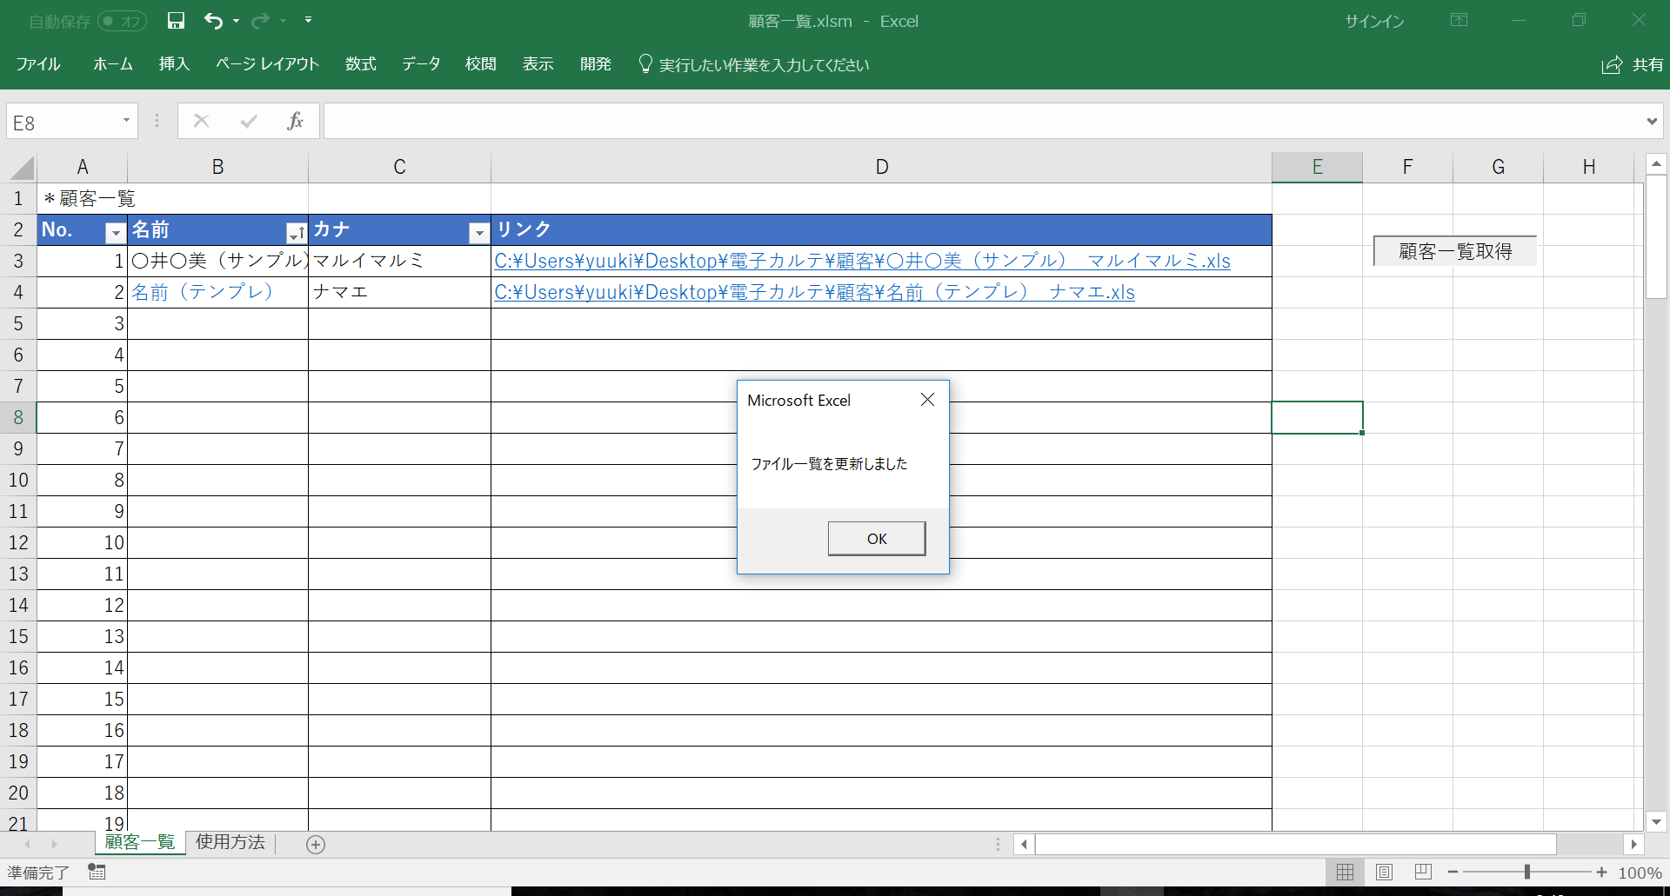

3-2 | 顧客別のカルテはリンク列のフォルダパスをクリックすることで移動&編集可能

